Sheet1
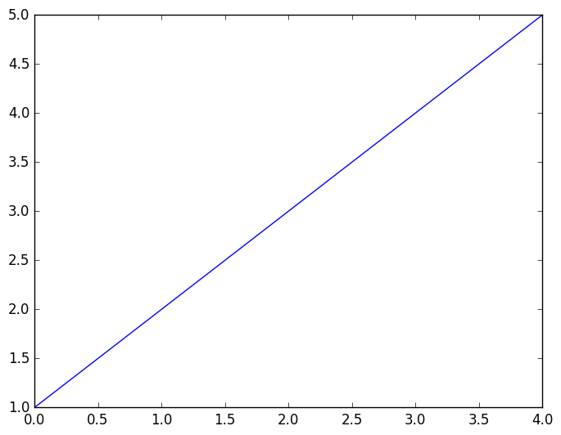
書き込みしたよ | Foo2 | Foo3
10 | 20 | 30

